写真帳
【写真帳】自動生成サンプル（K1903042）

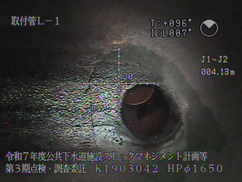
━━ ページ1 ━━
 | 余白 | No.
 |  | 取付管
 |  | 左1

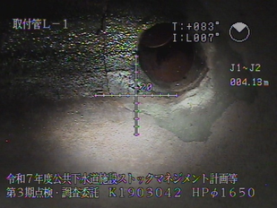
 | 余白 | No.
 |  | 取付管
 |  | 左1

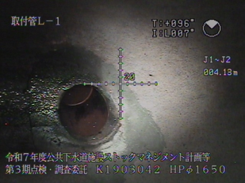
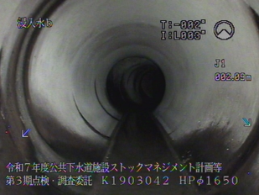
━━ ページ2 ━━
 | No. | No.
 | 取付管 | 異常箇所
 | 左1 | No.1
 |  | 浸入水b
 |  | J1
 |  | 3.67m

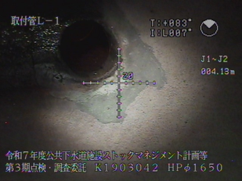
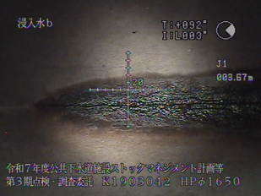
 | No. | No.
 | 取付管 | 異常箇所
 | 左1 | No.1
 |  | 浸入水b
 |  | J1
 |  | 3.67m

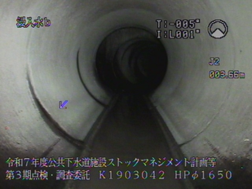
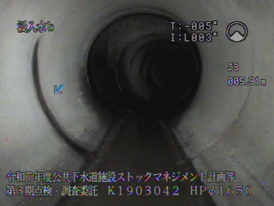
━━ ページ3 ━━
 | No. | No.
 | 異常箇所 | 異常箇所
 | No.2 | No.3
 | 浸入水b | 浸入水b
 | J2 | J3
 | 6.02m | 8.33m

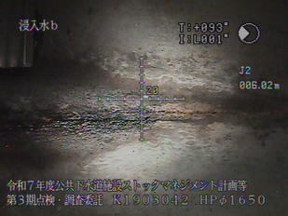
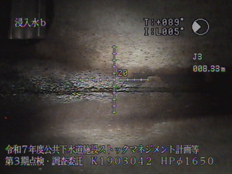
 | No. | No.
 | 異常箇所 | 異常箇所
 | No.2 | No.3
 | 浸入水b | 浸入水b
 | J2 | J3
 | 6.02m | 8.33m

